画面遷移図
ドキュメント名 |  |  | コンテンツ管理機能 | セクション
プロジェクト名 |  |  | サイトリニューアル | 作成者 |  | 加島 | 作成日 | 2025-09-11 |  | 更新者 | 加島 | 更新日 | 2025-09-18

 | 説明
 | ・ | コンテンツ管理機能の画面遷移図

 | 画面遷移図

グローバル
メニュー

新着情報管理
（一覧）

 |  |  |  |  | ※ECCUBE4標準機能

新着情報管理
(登録・編集)
 |  |  |  |  |  |  |  |  | ※ECCUBE4標準機能

ファイル管理
 |  |  |  |  | ※ECCUBE4標準機能

レイアウト管理
（一覧）
 |  |  |  |  | ※ECCUBE4標準機能

レイアウト管理
(登録・編集)
 |  |  |  |  |  |  |  |  | ※ECCUBE4標準機能

ページ管理
（一覧）

ページ管理
(登録・編集)

CSS管理
 |  |  |  |  | ※ECCUBE4標準機能

JavaScript管理

 |  |  |  |  | ※ECCUBE4標準機能

ブロック管理
（一覧）

ブロック管理
(登録・編集)

キャッシュ管理
 |  |  |  |  | ※ECCUBE4標準機能

メンテナンス管理
 |  |  |  |  | ※ECCUBE4標準機能

支店
トップページ管理

ページ管理(一覧)
ドキュメント名 |  |  |  |  |  | コンテンツ管理機能 |  |  |  | セクション
プロジェクト名 |  |  |  |  |  | サイトリニューアル |  |  |  | 作成者 |  | 加島 |  | 作成日 | 2025-09-11 | 更新者 | 加島 | 更新日 | 2025-09-19

機能No |  |  | M09-04 |  |  | 機能名 |  | ページ管理 |  |  |  |  |  | 概要 | フロントページを一覧表示する

 | レイアウト図

(1)
(2)
(3)
(4)
(5)
(6)
(7)
(8)
ページ出力繰り返し（記載省略）

 | カスタマイズ説明
 | ・ | カスタマイズ要件
 |  | ・ | 全てのページを編集可能にする
 |  |  | → | 編集できないページを残すため、ECCUBE4系に寄せた形で現行踏襲とする

 | 処理概要（★はカスタマイズ項目）
 | ・ | ページの編集、削除の可否について
 |  | ・ | 編集、削除の可否はデータベースで設定できる

 |  | ・ | ページ編集
 |  |  | ・ | 開発者が追加したページの(5)URL、(6)ファイル名、コードは編集できない
 |  |  |  | ※ | コードはシート「ページ管理(登録・編集)」の画面部品(1-8)を参照
 |  |  |  | ※ | すべてのページで(3)ページ名を押下すると、内容を閲覧できるが、ページ管理(登録・編集)画面では編集できない

 |  |  | ・ | 管理画面ログインユーザーが追加したページは編集できる

 |  | ・ | ページ削除
 |  |  | ・ | 開発者が追加したページは削除できない

 |  |  | ・ | 管理画面ログインユーザーが追加したページは削除できる

 | ・ | (2)検索ボックスに入力すると、ページを(3)~(6)で部分一致検索し、対象ページのみを画面に表示する

 | ・ | (8)削除を押下すると、以下1~3のフローでページを削除する
 |  | 1 | 以下のように削除確認のモーダルが表示する

 |  | 2 | 「削除」を押下すると、ページを削除する

 |  | 3 | 以下のように削除完了メッセージを表示する

 | 識別ID |  |  | ラベル |  |  | 書式・制限 |  | 必須 |  | 最大文字数 または最大値 |  | 初期値 |  | 画面部品の説明
 | 1 |  |  | 新規作成 |  |  | リンク |  | - |  | - |  | - |  | ・押下すると、ページ管理 (登録)画面へ遷移する
 | 2 |  |  | 検索ボックス |  |  | 半角・全角 |  | - |  | - |  | - |  | ・入力すると、ページを(3)~(6)で部分一致検索し、対象ページのみを画面に表示する
 | 3 |  |  | ページ名 |  |  | リンク |  | - |  | - |  | - |  | ・押下すると、ページ管理（編集）画面へ遷移する
 | 4 |  |  | ルーティング名 |  |  | ラベル |  | - |  | - |  | - |  | -
 | 5 |  |  | URL |  |  | ラベル |  | - |  | - |  | - |  | -
 | 6 |  |  | ファイル名 |  |  | ラベル |  | - |  | - |  | - |  | -
 | 7 |  |  | レイアウト名 |  |  | ラベル |  | - |  | - |  | - |  | -
 | 8 |  |  | 削除 |  |  | 削除確認モーダル表示ボタン |  | - |  | - |  | - |  | ・押下すると削除確認モーダルを表示し、「削除」を押下するとページを削除して、削除完了メッセージを表示する ※処理概要を参照 ・削除できないページの場合、非表示とする

ページ管理(登録・編集)
ドキュメント名 |  |  |  |  | コンテンツ管理機能 |  |  |  | セクション
プロジェクト名 |  |  |  |  | サイトリニューアル |  |  |  | 作成者 |  | 加島 |  | 作成日 | 2025-09-11 | 更新者 | 堀部 | 更新日 | 2025-10-21

機能No |  |  | M09-04 |  | 機能名 |  | ページ管理 |  |  |  |  |  | 概要 | フロントページの登録/編集できる

 | レイアウト図

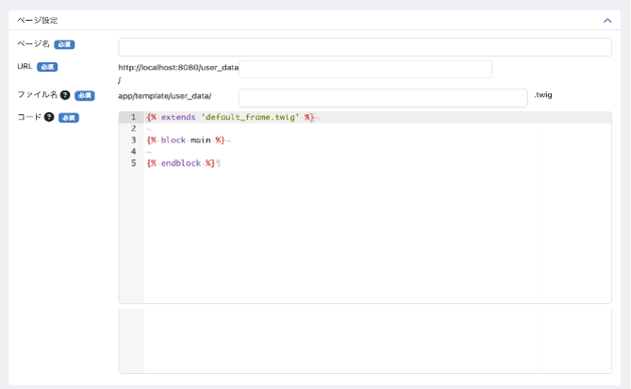
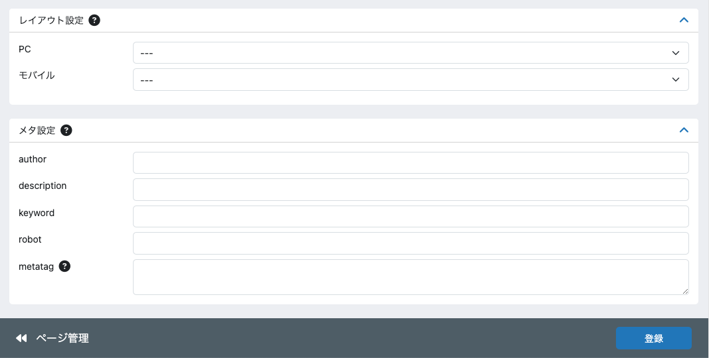
(1-1)
(1-3)
(1-6)
(2-3)
(2-4)
(3-1)
(3-3)
(3-4)
(3-5)
(1-8)
(1-9)
(1-4)
(2-1)
(2-2)
(3-2)
(3-6)
(3-7)
(3-8)
(5)
(4)
https://www.hareruyamtg.com/ja/user_data/
.ja.twig
(1-7)
(1-2)
最終更新日時
2025/10/25 10:30
(1-10)
ページ確認
(1-5)

 | カスタマイズ説明
 | ・ | カスタマイズ要件
 |  | ・ | 日本語と英語それぞれのページを切り替えて編集可能とする
 |  |  | → | 現行に存在する機能のため、ECCUBE4系に寄せた形で現行仕様を踏襲する
 |  | ・ | {% set noShopName = true %}を設定することで、titleタグのサフィックス(末尾)に固定文言が追加されないようにする
 |  |  | (販売系以外のLPで使用するため)
 |  | ・ | ページ確認ボタンを設置し、URLの内容を別タブで開くようにする
 |  | ・ | 最終更新日時を表示するようにする

 | ・ | カスタマイズ要件に記載の内容以外は現行踏襲とする

 | 処理概要（★はカスタマイズ項目）
 | ・ | (1-1)言語について
 |  | ・ | 選択すると、選択した言語に応じたページの編集画面に遷移する

 |  | ・ | 選択されている言語に応じた画面表示について
 |  |  | ・ | (1-4)URLのテキストボックス左横のパスに、言語に応じたパスセグメントを追加する
 |  |  |  | 日本語の場合: https://www.hareruyamtg.com/ja/~
 |  |  |  | 英語の場合: https://www.hareruyamtg.com/en/~

 |  |  | ・ | (1-7)twigファイルのテキストボックス右横のファイル拡張子に、言語に応じた識別子を追加する
 |  |  |  | 日本語の場合: .ja.twig
 |  |  |  | 英語の場合: .en.twig

 | ・ | ページ登録について
 |  | ・ | ページを新規登録する場合、日英2種類のファイルを作成する

 | ★ | ページ確認
 |  | ・ | (1-5)ページ確認ボタンを追加し、登録されたURLを別タブで表示する

 | ★ | 最終更新日時を表示するようにする

 | ・ | ページ更新について
 |  | ★ | 編集できないページの場合、(1-9)コードは(5)登録を押下した後、編集できない旨のエラーを表示する

 |  | ・ | (1-1)言語で選択している言語の(1-7)twigファイルのみを更新する

 |  | ・ | (1-7)twigファイルを変更して更新する場合、日英2種類のtwigファイルを作成する
 |  |  | (1-7)twigファイルを変更して更新する場合、選択されている言語のtwigファイルのみ更新する

 | ★ | タイトルタグの固定文言を非表示
 |  | ・ | (1-9)コード内に{% set noShopName = true %}を設定すると、titleタグのサフィックス（末尾）に以下の固定文言が追加されない
 |  |  | 固定文言: | 日本最大級 MTG通販サイト『晴れる屋』
 |  |  | ※ | noShopNameの設定はページ管理で行うが、固定文言をつけるかどうかの判定はフロントで行う

 | 識別ID |  |  | ラベル |  | 書式・制限 |  | 必須 |  | 最大文字数 または最大値 |  | 初期値 |  | 画面部品の説明
 | ページ設定
 | 1-1 |  |  | 言語 |  | 単一選択 |  | - |  | - |  | - |  | ・選択すると読み込みが発生し、選択した言語に応じたページ管理(登録・編集)画面を表示する
 | 1-2 |  |  | ページ設定の開閉ボタン |  | 開閉ボタン |  | - |  | - |  | - |  | ・押下すると、(1-3)~(1-9)の表示/非表示を切り替える
 | 1-3 |  |  | ページ名 |  | 半角・全角 |  | 〇 |  | 255 |  | - |  | ・未入力で(5)登録を押下すると、動的に必須入力のエラーメッセージを表示する
 | 1-4 |  |  | URL |  | 半角・全角 |  | 〇 |  | 255 |  | - |  | ・テキストボックス左横のパスに、言語に応じたパスセグメントを追加する 例 日本語： https://www.hareruyamtg.com/ja/〜 英語： https://www.hareruyamtg.com/en/〜 ・(5)登録を押下すると、以下の正規表現にマッチしない場合、値が有効でないとエラーメッセージを表示する /^([0-9a-zA-Z_\-]+\/?)+(?<!\/)$/ ・入力なしで(5)登録を押下すると、動的に必須入力のエラーメッセージを表示する ・URL最後のパスセグメントが/user_dataではない場合、テキストボックスを非表示にし、編集できない
 | 1-5 |  |  | ページ確認ボタン |  | ボタン |  | - |  | - |  | - |  | ・URLに登録されているURLを別タブで開く ※ URLに変数が含まれる場合、正しく表示されない
 | 1-6 |  |  | ファイル名のヘルプ |  | ラベル |  | - |  | - |  | - |  | ・マウスオーバーすると、以下の文言を表示する 「ページの内容を記述したtwigテンプレートファイルの名前です。」
 | 1-7 |  |  | twigファイル |  | 半角・全角 |  | 〇 |  | 255 |  | - |  | ・テキストボックス右横のファイル拡張子に、言語に応じた識別子を追加する 例 日本語： .ja.twig 英語： .en.twig ・(5)登録を押下すると、以下の正規表現にマッチしない場合、値が有効でないとエラーメッセージを表示する /^([0-9a-zA-Z_\-]+\/?)+$/ ・未入力で(5)登録を押下すると、動的に必須入力のエラーメッセージを表示する ・ファイル名最後のパスセグメントが/user_dataではない場合、テキストボックスを非表示にし、編集できない
 | 1-8 |  |  | コードのヘルプ |  | ラベル |  | - |  | - |  | - |  | ・マウスオーバーすると、以下の文言を表示する 「テンプレートファイルを記述します。Twigで記述します。」
 | 1-9 |  |  | コード |  | 半角・全角 |  | 〇 |  |  |  | {% extends 'default_frame.twig' %} {% block main %} {% endblock %} |  | ・未入力で(5)登録を押下すると、動的に必須入力のエラーメッセージを表示する ・(5)登録を押下すると、twig構文のエラーチェックを行う ・コードが編集できないページの場合、readonlyにして入力不可とする ・コード内に{% set noShopName = true %}を設定すると、titleタグのサフィックス（末尾）に以下の固定文言が追加されない 固定文言: | 日本最大級 MTG通販サイト『晴れる屋』
 | 1-10 |  |  | 最終更新日時 |  | ラベル |  | - |  | - |  | - |  | 編集しているページの最終更新日時の表示を追加
 | レイアウト設定
 | 2-1 |  |  | レイアウト設定のヘルプ |  | ラベル |  | - |  | - |  | - |  | ・マウスオーバーすると、以下の文言を表示する 「このページに適用するレイアウトを選択します。」
 | 2-2 |  |  | レイアウト設定の開閉ボタン |  | 開閉ボタン |  | - |  | - |  | - |  | ・押下すると、(2-3)~(2-4)の表示/非表示を切り替える
 | 2-3 |  |  | PC |  | 単一選択 |  | - |  | - |  | - |  | ・プレースホルダ: ---
 | 2-4 |  |  | モバイル |  | 単一選択 |  | - |  | - |  | - |  | ・プレースホルダ: ---
 | メタ設定
 | 3-1 |  |  | メタ設定のヘルプ |  | ラベル |  | - |  | - |  | - |  | ・マウスオーバーすると、以下の文言を表示する 「こページのMETAタグの内容を指定できます。」
 | 3-2 |  |  | メタ設定の開閉ボタン |  | 開閉ボタン |  | - |  | - |  | - |  | ・押下すると、(3-3)~(3-8)の表示/非表示を切り替える
 | 3-3 |  |  | author |  | 半角・全角 |  | - |  | 255 |  | - |  | -
 | 3-4 |  |  | description |  | 半角・全角 |  | - |  | 255 |  | - |  | -
 | 3-5 |  |  | keyword |  | 半角・全角 |  | - |  | 255 |  | - |  | -
 | 3-6 |  |  | robot |  | 半角・全角 |  | - |  | 255 |  | - |  | -
 | 3-7 |  |  | metatagの開閉ボタン |  | 開閉ボタン |  | - |  | - |  | - |  | ・マウスオーバーすると、以下の文言を表示する 「METAタグの出力をカスタマイズできます。twig内で利用されている変数も利用可能です。空欄の場合は、テンプレートフォルダの meta.twig ファイルが読み込まれます。」
 | 3-8 |  |  | metatag |  | 半角・全角 |  | - |  | - |  | - |  | -
 | その他
 | 4 |  |  | ページ管理 |  | リンク |  | - |  | - |  | - |  | ・押下すると、ページ管理 (一覧)画面へ遷移する
 | 5 |  |  | 登録 |  | ボタン |  | - |  | - |  | - |  | ・押下すると、フォームに入力した情報で入力チェックを実施し、入力チェックが正常に完了した場合は登録/更新を行い、エラーが発生した場合はエラーメッセージを画面に表示する

ブロック管理(一覧)
ドキュメント名 |  |  |  |  |  | コンテンツ管理機能 |  |  |  | セクション
プロジェクト名 |  |  |  |  |  | サイトリニューアル |  |  |  | 作成者 |  | 加島 |  | 作成日 | 2025-09-11 | 更新者 | 加島 | 更新日 | 2025-09-18

機能No |  |  | M09-07 |  |  | 機能名 |  | ブロック管理 |  |  |  |  |  | 概要 | 画面に表示するブロックを一覧表示する

 | レイアウト図
(1)
(2)
(3)
(4)
(5)
(6)
ブロック出力繰り返し（記載省略）

 | カスタマイズ説明
 | ・ | カスタマイズ要件
 |  | ・ | 全てのブロックを編集可能にする
 |  |  | → | 編集できないブロックを残すため、ECCUBE4系に寄せた形で現行仕様を踏襲する

 | 処理概要（★はカスタマイズ項目）
 | ・ | ブロックの編集、削除の可否について
 |  | ・ | 編集、削除の可否はデータベースで設定できる
 |  |  | ※ | データベースで削除不可に設定しているブロックは全て編集できないように現行仕様を踏襲する

 |  | ・ | 開発者、管理画面ログインユーザーが追加したブロックは編集、削除できる

 |  | ・ | 編集、削除ができないブロックは、以下1～3の条件を満たして表示する
 |  |  |  | 1 | (3)ブロック名の書式をリンクからラベルに変更し、押下してもブロック管理(編集)に遷移しないようにする
 |  |  |  | 2 | (5)編集を非表示にする
 |  |  |  | 3 | (6)削除を非表示にする

 | ・ | (2)検索ボックスに入力すると、ブロックを(3)と(4)で部分一致検索し、対象ページのみを画面に表示する

 | ・ | (6)削除を押下すると、以下1~3のフローでページを削除する
 |  | 1 | 以下のように削除確認のモーダルが表示する

 |  | 2 | 「削除」を押下すると、ブロックを削除する

 |  | 3 | 以下のように削除完了メッセージを表示する

 | 識別ID |  |  | ラベル |  |  | 書式・制限 |  | 必須 |  | 最大文字数 または最大値 |  | 初期値 |  | 画面部品の説明
 | 1 |  |  | 新規作成 |  |  | リンク |  | - |  | - |  | - |  | ・押下すると、ブロック管理 (登録)画面へ遷移する
 | 2 |  |  | 検索ボックス |  |  | 半角・全角 |  | - |  | - |  | - |  | ・入力すると、ブロックを(3)~(4)で部分一致検索し、対象ブロックのみを画面に表示する
 | 3 |  |  | ブロック名 |  |  | リンク |  | - |  | - |  | - |  | ・押下すると、ブロック管理（編集）画面へ遷移する ・編集できないブロックの場合、「3ブロック名の書式」をリンクからラベルに変更し、押下してもブロック管理(編集)に遷移しないようにする
 | 4 |  |  | ファイル名 |  |  | ラベル |  | - |  | - |  | - |  | -
 | 5 |  |  | 編集 |  |  | リンク |  | - |  | - |  | - |  | ・押下すると、ブロック管理 (編集)画面へ遷移する ・編集できないブロックの場合、非表示にする
 | 6 |  |  | 削除 |  |  | 削除確認モーダル表示ボタン |  | - |  | - |  | - |  | ・押下すると削除確認モーダルを表示し、「削除」を押下するとブロックを削除して、削除完了メッセージを表示する ※処理概要を参照 ・削除できないブロックの場合、非表示とする

ブロック管理(登録・編集)
ドキュメント名 |  |  |  |  | コンテンツ管理機能 |  |  |  | セクション
プロジェクト名 |  |  |  |  | サイトリニューアル |  |  |  | 作成者 |  | 加島 |  | 作成日 | 2025-09-11 | 更新者 | 加島 | 更新日 | 2025-09-18

機能No |  |  | M09-07 |  | 機能名 |  | ブロック管理 |  |  |  |  |  | 概要 | 画面に表示するブロックを登録/編集できる

 | レイアウト図

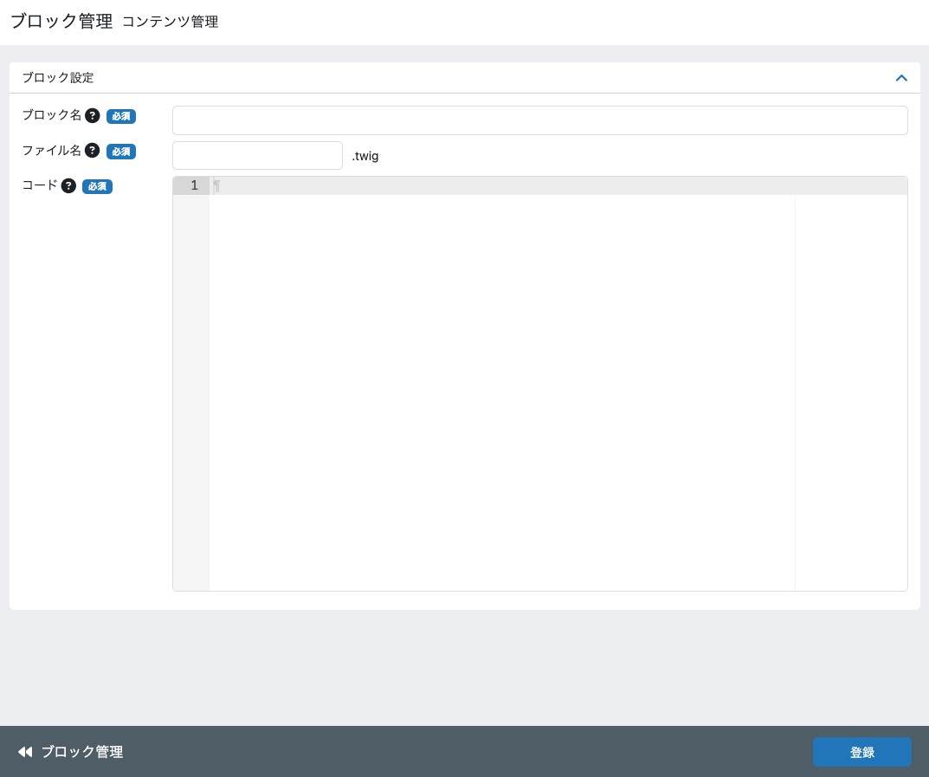
(1)
(2)
(3)
(5)
(6)
(7)
(8)
(4)
(9)
(10)
.ja.twig

 | カスタマイズ説明
 | ・ | カスタマイズ要件
 |  | ・ | 日本語と英語それぞれのページを切り替えて編集可能とする

 | ・ | カスタマイズ要件に記載の内容以外は現行踏襲とする

 | 処理概要（★はカスタマイズ項目）
 | ・ | (1)言語について
 |  | ・ | 選択すると、選択した言語に応じたページの編集画面に遷移する

 |  | ・ | 選択されている言語に応じた画面表示について
 |  |  | ・ | (6)ファイル名のテキストボックス右横のファイル拡張子に、言語に応じた識別子を追加する
 |  |  |  | 日本語の場合: .ja.twig
 |  |  |  | 英語の場合: .en.twig

 | ・ | ブロック登録について
 |  | ・ | ブロックを新規登録する場合、日英2種類のファイルを作成する

 | ・ | ページ更新について
 |  | ・ | (1)言語で選択している言語の(6)ファイル名に該当するtwigファイルのみを更新する

 |  | ・ | (6)ファイル名を変更して更新する場合、日英2種類のtwigファイルを作成する

 |  | ・ | 編集、削除できないブロックの場合、この画面にアクセスできないようにする

 | 識別ID |  |  | ラベル |  | 書式・制限 |  | 必須 |  | 最大文字数 または最大値 |  | 初期値 |  | 画面部品の説明
 | 1 |  |  | 言語 |  | 単一選択 |  | - |  | - |  | - |  | ・選択すると読み込みが発生し、選択した言語に応じたブロック管理(登録・編集)画面を表示する
 | 2 |  |  | ブロック設定の開閉ボタン |  | 開閉ボタン |  | - |  | - |  | - |  | ・押下すると、(3)~(8)の表示/非表示を切り替える
 | 3 |  |  | ブロック名のヘルプ |  | ラベル |  | - |  | - |  | - |  | ・マウスオーバーすると、以下の文言を表示する 「ブロックの管理用名称です。」
 | 4 |  |  | ブロック名 |  | 半角・全角 |  | 〇 |  | 255 |  | - |  | ・未入力で(10)登録を押下すると、動的に必須入力のエラーメッセージを表示する
 | 5 |  |  | ファイル名のヘルプ |  | ラベル |  | - |  | - |  | - |  | ・マウスオーバーすると、以下の文言を表示する 「このブロックの内容を記述したtwigテンプレートファイルの名前です。管理画面ではあとから変更できません。」
 | 6 |  |  | ファイル名 |  | 半角・全角 |  | 〇 |  | 255 |  | - |  | ・テキストボックス右横のファイル拡張子に、言語に応じた識別子を追加する 例 日本語： 〜.ja.twig 英語： 〜.en.twig ・(10)登録を押下すると、以下2つのの正規表現にマッチしない場合、値が有効でないとエラーメッセージを表示する /^[0-9a-zA-Z\/_]+$/ /^(?!.*\/\/).+$/ ・未入力で(10)登録を押下すると、動的に必須入力のエラーメッセージを表示する ・ファイル名最後のパスセグメントが/user_dataではない場合、テキストボックスを非表示にし、編集できない
 | 7 |  |  | コードのヘルプ |  | ラベル |  | - |  | - |  | - |  | ・マウスオーバーすると、以下の文言を表示する 「テンプレートファイルを記述します。Twigで記述します。」
 | 8 |  |  | コード |  | 半角・全角 |  | 〇 |  | - |  | - |  | ・(10)登録を押下すると、twig構文のエラーチェックを行う
 | 9 |  |  | ブロック管理 |  | リンク |  | - |  | - |  | - |  | ・押下すると、ブロック管理 (一覧)画面へ遷移する
 | 10 |  |  | 登録 |  | ボタン |  | - |  | - |  | - |  | ・押下すると、フォームに入力した情報で入力チェックを実施し、入力チェックが正常に完了した場合は登録/更新を行い、エラーが発生した場合はエラーメッセージを画面に表示する

支店トップページ管理
ドキュメント名 |  |  |  |  |  | コンテンツ管理機能 |  |  |  |  | セクション
プロジェクト名 |  |  |  |  |  | サイトリニューアル |  |  |  |  | 作成者 |  | 加島 |  | 作成日 | 2025-09-11 | 更新者 | 加島 | 更新日 | 2025-09-18

機能No |  |  | M09-10 |  |  | 機能名 |  | 支店トップページ管理 |  |  |  |  |  |  | 概要 | 支店共通でトップページに表示しているバナー、限定品タグ、タイルを編集できる

 | レイアウト図
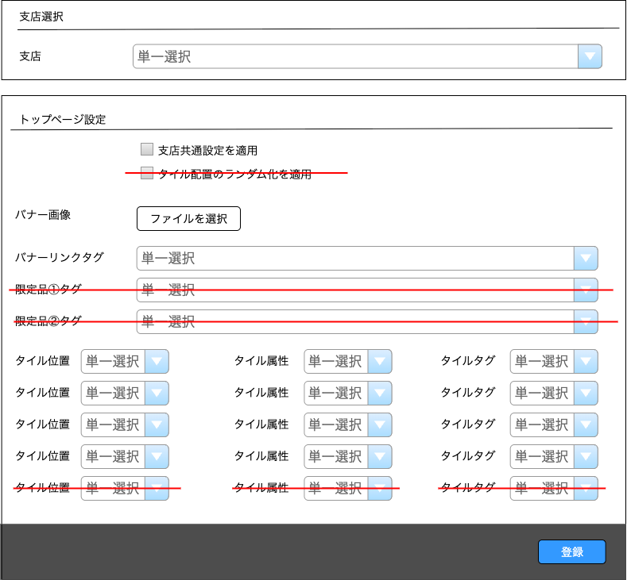


(1)
(2)
(3)
(4)
(5)
(6)
(7)
(8)
(9)
(11)
(10)
(7)
(12)
(13)
バナー画像を登録済み、もしくは「(4)バナー画像選択」でバナー画像を
アップロードされた場合の表示
(12)バナー画像がマウスオーバーされた場合の表示

 | カスタマイズ説明
 | ・ | カスタマイズ要件
 |  | ・ | 支店TOPのデザイン変更に伴い、変更後のデザインでも各タイルの表示位置を設定可能とする

 | ・ | カスタマイズ要件に記載の内容以外は現行踏襲とする

 | 処理概要（★はカスタマイズ項目）
 | ★ | 以下1~3の画面部品を除去する
 |  | 1 | (3)タイル配置のランダム化
 |  |  | ※ | リニューアル後の支店ECTOPでは、タイル位置をランダム化にしないため
 |  | 2 | (6)限定品①タグ
 |  |  | ※ | 現行の以下の挙動は、リニューアル後の支店ナビゲーションで削除となるため
 |  |  |  | ・ | 支店ナビゲーションに「セール商品」を表示する
 |  |  |  | ・ | 支店ナビゲーションの「セール商品」を押下すると、登録された商品タグとセール商品でAND検索された商品一覧を表示する
 |  | 3 | (7)限定品②タグ
 |  |  | ※ | 現行の以下の挙動は、リニューアル後の支店ナビゲーションで削除となるため
 |  |  |  | ・ | 支店ナビゲーションに「最新セット」を表示する
 |  |  |  | ・ | 支店ナビゲーションの「最新セット」を押下すると、登録された商品タグでAND検索された商品一覧を表示する

 | ・ | (1)支店について
 |  | ・ | 選択すると、選択した支店、または支店共通設定に応じた編集画面に遷移する

 |  | ・ | 支店を選択すると、その支店の編集画面を表示する

 |  | ・ | 「支店共通」を選択すると、(2)支店共通設定を適用を選択されている全ての支店に共通の設定を表示する

 | ・ | (2)支店共通設定を適用について
 |  | ・ | 選択すると、(4)～(10)で表示される画面部品は入力できなくなり、選択を外すと入力できるようになる

 |  | ・ | 選択して登録すると、(4)～(10)で登録される内容は、(1)支店で「支店共通」として登録されているものと同じになる
 |  |  | ※ | (1)支店で「支店共通」を選択されている場合、(2)支店共通設定を適用は選択できない

 |  | ・ | 選択して登録すると、以下1~3のフローでエラーチェックを行う
 |  |  | 1 | (4)バナー画像選択を選択されているかを確認し、未選択なら画面上部に以下のエラーを表示して更新せず処理を終了する

 |  |  | 2 | (8)タイル位置が重複していないかを確認し、重複していれば画面上部に以下のエラーを表示して更新せず処理を終了する

 |  |  | 3 | (10)タイルタグが選択されているか((9)タイル属性が「ピックアップ商品」の場合を除く)確認し、
 |  |  |  | 未選択なら画面上部に以下のエラーを表示して更新せず処理を終了する

 | ・ | (4)バナー画像選択について
 |  | ・ | 画像が選択されている場合、(14)バナー画像を表示する

 |  | ・ | 選択して登録すると、支店TOPにバナー画像を表示する

 | ★ | (4)バナー画像選択で登録された画像のアップロード先について
 |  | ★ | バナー画像のアップロード先を、S3の支店別トップバナー用フォルダに変更する
 |  |  | ※ | 現行のアップロード先はS3の全支店共通フォルダのため、カスタマイズとする

 |  | ★ | S3の支店別トップバナー用フォルダは、以下のURLフォーマットとする
 |  |  | https://files.hareruyamtg.com/banner/top/{各支店の省略名}
 |  |  | ※ | {各支店の省略名}には、トーナメントセンター 東京なら「tc」のように入る
 |  |  | ※ | S3のURLは、ステージング環境、本番環境に応じて変更する

 | ・ | (5)バナーリンクタグについて
 |  | ・ | 選択して登録すると、支店TOPのバナー画像を押下すると、登録した商品タグで検索された商品一覧を表示する

 | ★ | 支店TOPのデザイン変更に伴う変更について
 |  | ★ | (8)タイル位置、(9)タイル属性、(10)タイルタグの各セレクトボックスを5個から4個に変更
 |  |  | ※ | 支店TOPのタイルを、5個から4個に変更するため
 |  |  | ※ | タイルのレイアウト図は、別紙「0301_基本設計仕様書(フロント_トップ)」のシート「支店TOP」を参照

 | ★ | (8)タイル位置について
 |  | ★ | 選択肢と画面部品の初期値を上から以下のように変更

 |  |  | 現行 |  |  |  | リニューアル後
 |  |  |  | 上段左 |  |  |  | 上段右
 |  |  |  | 上段中央 |  |  |  | 中段左
 |  |  |  | 下段左 |  |  |  | 中段右
 |  |  |  | 下段左中央 |  |  |  | 下段左
 |  |  |  | 下段右

 | ・ | (9)タイル属性について
 |  | ・ | 登録された値の用途
 |  |  | ・ | 登録しているタイル属性に応じて、支店TOPで表示している各タイルのタイトルを以下のように表示する
 |  |  |  | タイル属性 |  |  |  |  | タイルのタイトル
 |  |  |  | フォーマット別特集 |  |  |  |  | {タイルタグ}のカード ※{タイルタグ}は(10)タイルタグで選択しているものとする ※タイトルに「特集」という文字列があれば削除して表示
 |  |  |  | 最新エキスパンション |  |  |  |  | 最新エキスパンション
 |  |  |  | ピックアップ商品 |  |  |  |  | ピックアップ商品
 |  |  |  | その他 |  |  |  |  | {タイルタグ}のカード ※{タイルタグ}は(10)タイルタグの選択しているものとする

 |  |  | ・ | 登録しているタイル属性に応じて、支店TOPで対応するタイルの「もっと見る」を押下すると以下の検索条件で検索された商品一覧を表示する
 |  |  |  | ※ | 検索条件が複数の場合はAND検索とする
 |  |  |  | タイル属性 |  |  |  |  | 検索条件
 |  |  |  | フォーマット別特集 |  |  |  |  | (10)タイルタグに登録されている商品タグ
 |  |  |  | 最新エキスパンション |  |  |  |  | (10)タイルタグに登録されている商品タグ
 |  |  |  | ピックアップ商品 |  |  |  |  | ピックアップ商品(ピックアップフラグが1の商品)
 |  |  |  | その他 |  |  |  |  | (10)タイルタグに登録されている商品タグ

 | ・ | (10)タイルタグについて
 |  | ・ | 選択して登録すると、支店TOPで表示しているタイルの「もっと見る」を押下すると、登録した商品タグで検索された商品一覧を表示する

 |  | ・ | (9)タイル属性で「ピックアップ商品」を選択している場合、入力できない

 | 識別ID |  |  | ラベル |  |  | 書式・制限 |  |  | 必須 |  | 最大文字数 または最大値 |  | 初期値 |  | 画面部品の説明
 | 1 |  |  | 支店 |  |  | 単一選択 |  |  | - |  | - |  | 支店共通 |  | ・選択すると読み込みが発生し、選択した支店、または支店共通設定に応じた支店トップページ管理画面を表示する ・支店を選択すると、その支店の編集画面を表示する ・「支店共通」を選択すると、(2)支店共通設定を選択されている全ての支店に共通の設定を表示する
 | 2 |  |  | 支店共通設定を適用 |  |  | 単一選択 |  |  | - |  | - |  | - |  | ・選択すると、(4)～(10)で表示される画面部品は入力できなくなり、選択を外すと入力できるようになる
 | 3 |  |  | タイル配置のランダム化を適用 |  |  | 単一選択 |  |  | - |  | - |  | - |  | ※カスタマイズ対応、項目を除去
 | 4 |  |  | バナー画像選択 |  |  | 単一選択 |  |  | - |  | - |  | - |  | ・画像が選択されている場合、(14)バナー画像を表示する ・(2)支店共通設定を適用で「支店共通」を選択されている場合、入力できない
 | 5 |  |  | バナーリンクタグ |  |  | 単一選択 |  |  | - |  | - |  | - |  | ・(2)支店共通設定を適用で「支店共通」を選択されている場合、入力できない
 | 6 |  |  | 限定品①タグ |  |  | 単一選択 |  |  | - |  | - |  | - |  | ※カスタマイズ対応、項目を除去
 | 7 |  |  | 限定品②タグ |  |  | 単一選択 |  |  | - |  | - |  | - |  | ※カスタマイズ対応、項目を除去
 | 8 |  |  | タイル位置 |  |  | 単一選択 |  |  | - |  | - |  | - |  | ※カスタマイズ対応、支店TOPのデザイン変更に伴い、以下の変更を追加 ・セレクトボックスを5個から4個に変更 ・選択肢と画面部品の初期値を上から以下のように変更 現行 リニューアル後 上段左 上段左 上段中央 上段右 下段左 下段左 下段中央 下段右 下段右 ・(2)支店共通設定を適用で「支店共通」を選択されている場合、入力できない
 | 9 |  |  | タイル属性 |  |  | 単一選択 |  |  | - |  | - |  | フォーマット別特集 |  | ※カスタマイズ対応、支店TOPのデザイン変更に伴い、セレクトボックスを5個から4個に変更 ・(2)支店共通設定を適用で「支店共通」を選択されている場合、入力できない
 | 10 |  |  | タイルタグ |  |  | 単一選択 |  |  | - |  | - |  | - |  | ※カスタマイズ対応、支店TOPのデザイン変更に伴い、セレクトボックスを5個から4個に変更 ・(9)タイル属性で「ピックアップ商品」を選択している場合、入力できない
 | 11 |  |  | 登録 |  |  | ボタン |  |  | - |  | - |  | - |  | ・押下すると、フォームに入力した情報で入力チェックを実施し、入力チェックが正常に完了した場合は登録/更新を行い、エラーが発生した場合はエラーメッセージを画面に表示する
 | 12 |  |  | バナー画像 |  |  | 画像 |  |  | - |  | - |  | - |  | ・(4)バナー画像選択で選択している画像を表示する
 | 13 |  |  | バナー画像削除ボタン |  |  | バナー画像削除ボタン |  |  | - |  | - |  | - |  | ・押下すると、(4)バナー画像選択で選択されている画像と、(12)バナー画像を削除する

